关系图
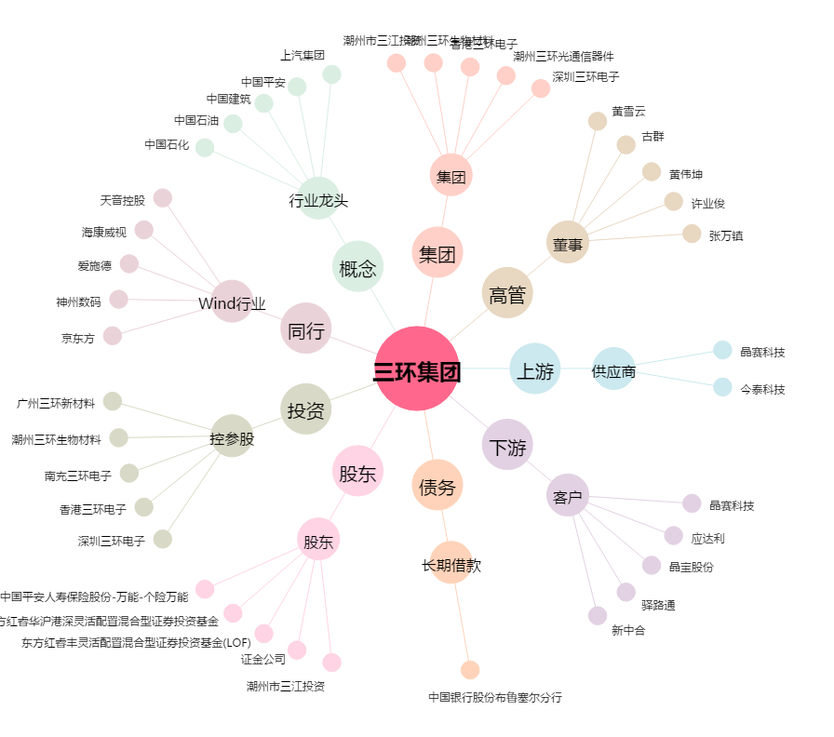
三环集团[300408.SZ] - 关系概览图

